상품제안서
송월 카운테스마라 주름라인 전사타올 150g | 상품코드: F15577

 |  |  |  |  |  |  | 02-412-0044 | www.easy1.co.kr
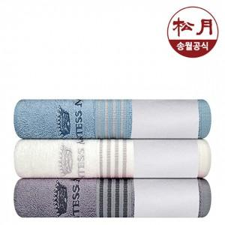

【상세/제작정보】

【인쇄/포장옵션】 | 자수, 풀칼라 / 포장지포장

【공급단가】 | 수량 | 100~ | 300~ | 500~ | 1,000~ | 2,000~
*VAT별도 | 단가 | 3,790원 | 3,650원 | 3,510원 | 3,370원 | 3,280원

【상품 URL】 | http://www.easy1.co.kr/src/goods_detail.php?gdno=15577

